home
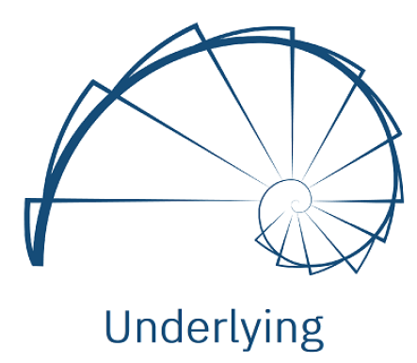
UNDERLYING

Equipe de QA
Lucas Tiense Blazzi
Leonardo Souza
Ivan Leoni | Template elaborado por:
 | Profa. Dra. Lina Garcés
 | IMC/UNIFEI
 | Disciplina: SIN412

